Лист1
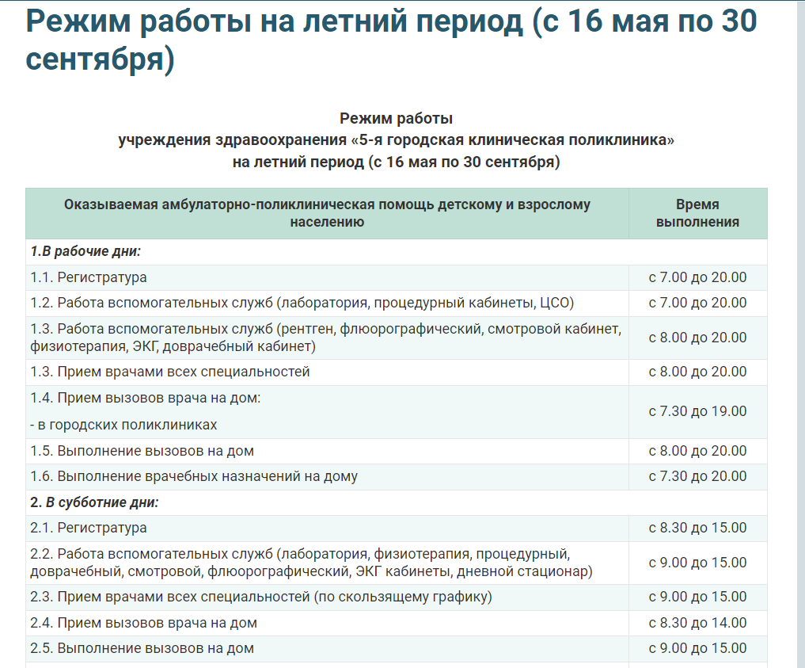
Отсутствует единый стиль оформления в написании при загрузке раздела "Неотложная мед помощь, на летний период"
ID | Severity | RQ | Preconditions | Step | Actual result | Expected result | Attachment
001 | Trivial |  | Сайт: 5gp.by | 1. Загрузить сайт
 |  |  | Chrome Version 119.0.6045.160 | 2. На главной странице нажать "Неотложная медицинская помощь в нерабочее время поликлиники"
 |  |  |  | 3. Выбрать "Режим работы на летний период (с 16 мая по 30 сентября)" | 1. В разделе "1" отстутствует пробел между "1." и "В" | Форма оформления должна быть единая, между разделом и словом ставится пробел
 |  |  |  |  | 2. В разделе "1" два раза повторяется подраздел "1.3" | Разделы распологаются последовательно
 |  |  |  |  | 3. В подразделе "2.5" отсутствует уточнение "- в городских поликлиниках" | Должно быть оформлено в единой форме с подразделом "1.3"

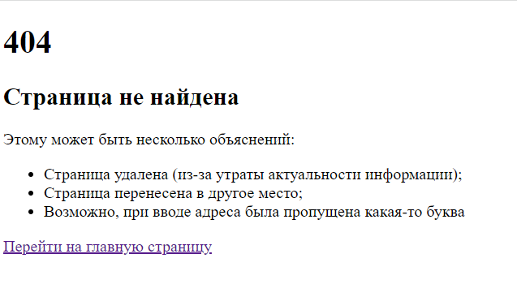
При переходе по ссылке "Часто задаваемые вопросы, связанные с работой в системе "Заказ талона" появляется ошибка #404
ID | Severity | RQ | Preconditions | Step | Actual result | Expected result | Attachment
004 | Critical |  | Сайт: 5gp.by | 1. Загрузить сайт
 |  |  | Chrome Version 119.0.6045.160 | 2. На главной странице нажать "Заказать талон"
 |  |  |  | 3. Нажать "Часто задаваемые вопросы, связанные с работой в системе "Заказ талона" (в главном тексте на странице) | Появляется ошибка #404 | Страница с информацией загружается

